关系图
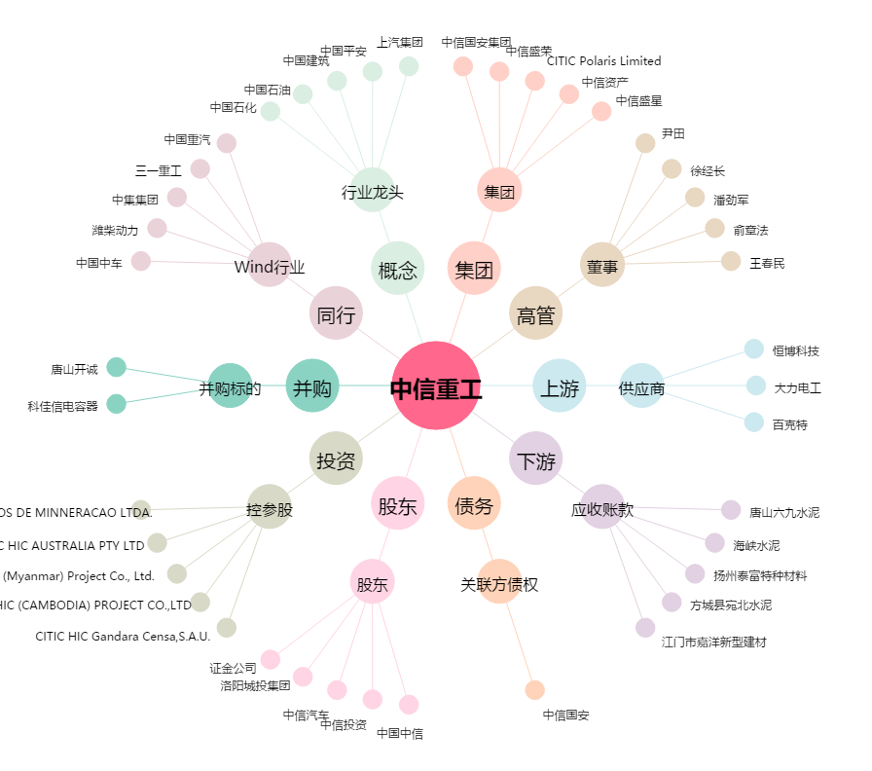
中信重工[601608.SH] - 关系概览图

